改修要望
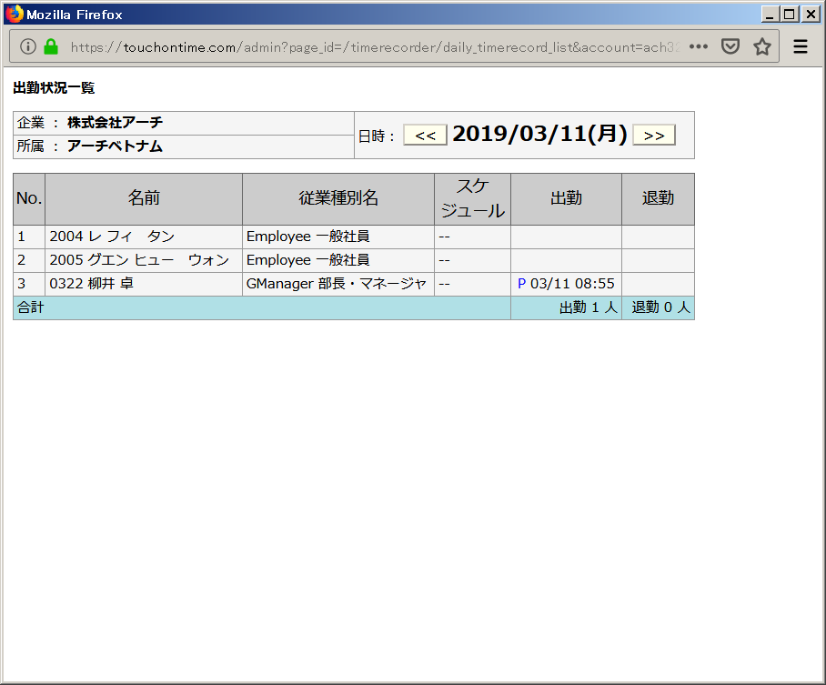
Màn hình login
 | ・ | Phải set sao cho khi resize browser thì form luôn nằm ở giữa màn hình
 | ・ | Không cần chức năng thay đổi ngôn ngữ (chỉ dùng tiếng Nhật)
 | ・ | Không cần label 「ユーザＩＤ」「パスワード」（chỉ cần placeholder làＯＫ）
 | ・ | Không cần chức năng password reset
 | ・ | Thay đổi button「サインイン/resize」thành button 「ログイン/login」
 | ・ | Không cần link「ホームページ/homepage」「戻る/back」trên màn hình login

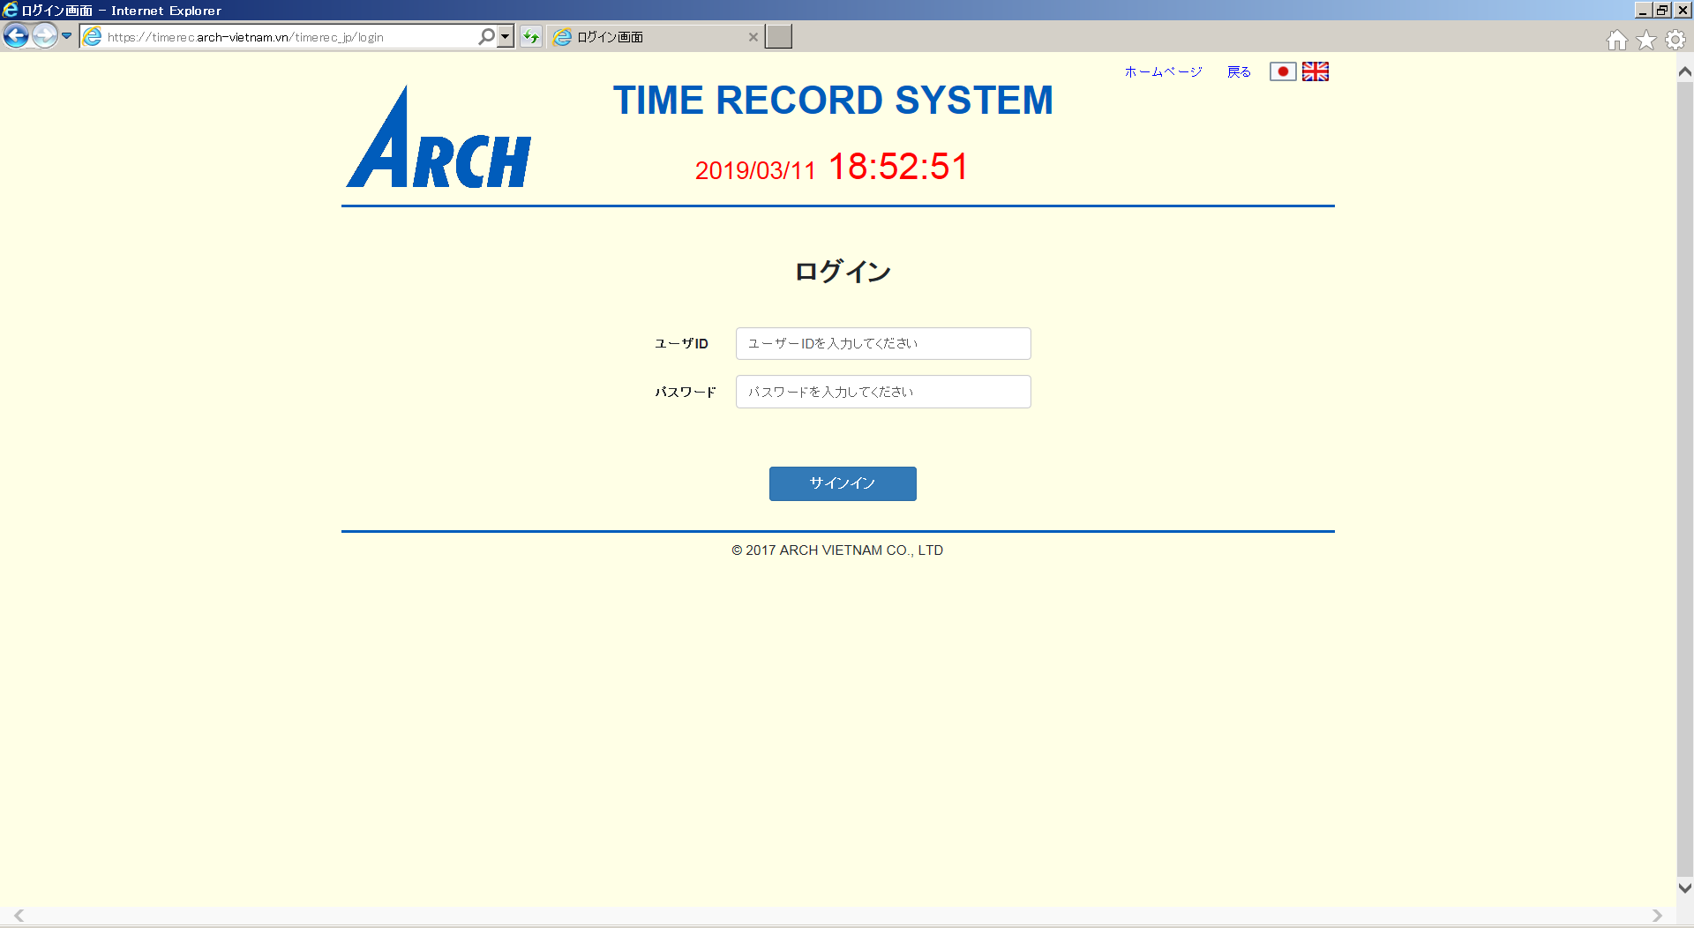

Màn hình chấm công
 | ・ | Lần trước JP cũng đưa ra yêu cầu rồi, VN hãy tách màn hình chấm công (打刻画面) và màn hình quản lý master (マスタ管理画面) ra
 |  | Có 4 chức năng cần thiết trên màn hình chấm công
 |  |  | 出勤打刻 |  | (chấm công checkin) |  |  |  | Member
 |  |  | 退勤打刻 |  | (chấm công checkout) |  |  |  | Member
 |  |  | 個人別勤務表 |  |  | (Bảng đi làm cá nhân) |  |  | Member
 |  |  | グループ出勤状況確認（日別） |  |  |  | (confirm tình hình đi làm của group (theo ngày)) |  | Member
 |  |  | グループ打刻表示（２００件まで） |  |  |  |  | (hiển thị chấm công group(tối đa 200 record)) | Member (theo group)

 |  | Dựa vào những điểm trên, VN hãy tách URL đối với màn hình chấm công và màn hình quản lý master
 |  | Tách ＵＲＬ = Tách màn hình login di chuyển đến màn hình chấm công với màn hình login di chuyển đến màn hình quản lý master

 |  | Tuy nhiên, đối với màn hình chấm công phải set nó làm màn hình đóng vai trò common
 | ・ | Không cần chức năng thay đổi ngôn ngữ (chỉ dùng tiếng Nhật)
 | ・ | Thay đổi message khi click button 出勤
 |  | 「出勤時間を登録したいですか。 」 ⇒ 「出勤打刻を行います。よろしいですか？」
 |  | ※Nhấn mạnh hiển thị của chữ「出勤」bằng chữ in đậm màu xanh
 | ・ | Thay đổi message khi click button 退勤
 |  | 「退勤時間を登録したいですか。 」 ⇒ 「退勤打刻を行います。よろしいですか？」
 |  | ※Nhấn mạnh hiển thị của chữ「退勤」bằng chữ in đậm màu đỏ
 | ・ | Trên màn hình chấm công, ko cần link 「ホームページ」「戻る」
 | ・ | Sơ đồ di chuyển màn hình'
 |  |  | Button 出勤打刻
 |  |  |  | click button ⇒ hiển thị dialog ⇒ ＯＫ ⇒ hiển thị ngày giờ chấm công checkin・tên user tại cột hiển thị chấm công group
 |  |  |  | click button ⇒ hiển thị dialog ⇒ cancel ⇒ Kết thúc xử lý
 |  |  | Button 退勤打刻
 |  |  |  | click button ⇒ hiển thị dialog ⇒ ＯＫ ⇒ hiển thị ngày giờ chấm công check out・tên user tại cột hiển thị chấm công group
 |  |  |  | click button ⇒ hiển thị dialog ⇒ cancel ⇒ Kết thúc xử lý
 |  |  | Bảng chấm công theo từng cá nhân
 |  |  |  | click button ⇒ hiển thị bảng chấm công theo từng cá nhân bằng Modeless dialog
 |  |  | Confirm trạng thái đi làm của group
 |  |  |  | click button ⇒ hiển thị confirm trạng thái đi làm của group bằng Modeless dialog
 |  |  |  |  |  |  |  |  |  | 「グループ打刻表示」のイメージ
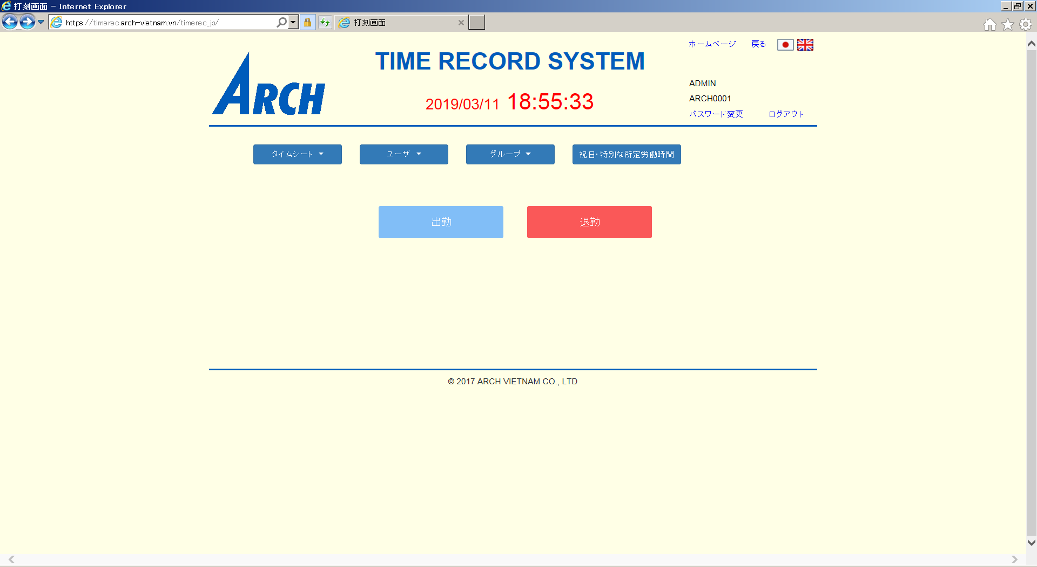
 |  |  |  |  |  |  |  |  |  | グループメンバーの直近２００件の打刻が表示される
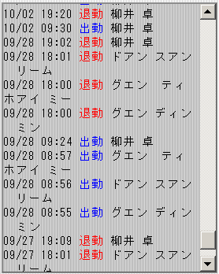

 |  |  |  |  |  |  |  |  |  | 「グループ出勤状況確認」のイメージ | Quyền member hay master sẽ xem page này?
 |  |  |  |  |  |  |  |  |  | 日別にグループメンバーの出退勤状況が閲覧できる

Screen Flow
SCREEN FLOW

Mặc định trong checkIn/out

CheckInOut.jsp
My Timesheet
Add New User
Check In
Check Out

Xuất file excel
MyTimesheet.jsp
Change password
Excel
Request

trạng thái đi làm của group
Role admin mới hiển thị button
Pop-up
Send
Cancel

Role admin mới hiển thị button (Check Request btn role Leader có thể hiển thị)
User List
Daily Timesheet

Monthly Timesheet
Check Request

CheckRequest.jsp
Search
Deny
Accept

UpdateUser.jsp
Reset password
Update
Cancel

Xuất file excel
Nhập và chọn điều kiện search

DailyTimesheet.jsp
Pop-up
OK

Cancel

My
3 ngày code, 3 ngày test (viết spec, viết testcase, test) => 6 ngày

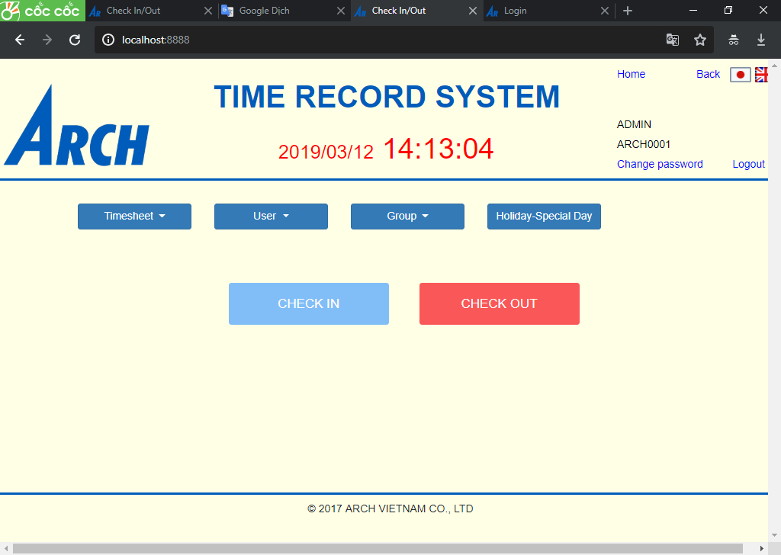

trạng thái đi làm của group

 | \

Hai
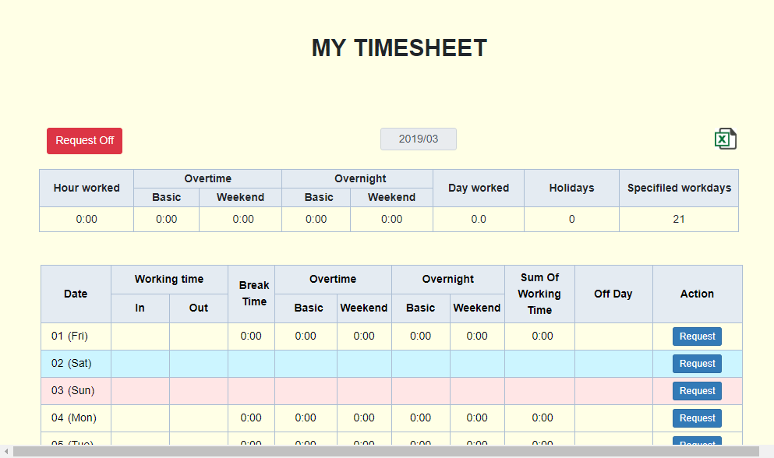
2 ngày code, 3 ngày test (viết spec, viết testcase, test) => 5 ngày

Huy_Hoang
3 ngày code

3 ngày tạo tài liệu (viết spec, viết testcase, test) => 6 ngày

 | Phải set sao cho khi resize browser thì form luôn nằm ở giữa màn hình

trạng thái đi làm của group

